Chi tiết bước & Evidence
CHI TIẾT TỪNG BƯỚC VÀ ẢNH EVIDENCE — EM-01 → EM-18
Trong ảnh: khung đỏ = phần tử được thao tác/kiểm tra ở bước đó; nhãn vàng góc phải = mã test case và nội dung bước. Bước "bấm" được chụp ngay trước khi bấm.

Mã TC | Bước | Thao tác | Dữ liệu nhập | Kết quả mong đợi | Kết quả thực tế | Trạng thái | URL sau bước | Tên ảnh | Ảnh evidence
TC-EM01-01 | 1 | Mở trang đăng nhập | /login | Hiển thị form đăng nhập | Form có ô Email, Mật khẩu và nút Đăng nhập | Pass | /login | TC-EM01-01_B01.png | 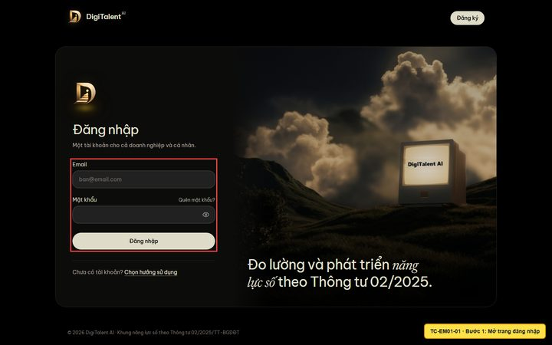
TC-EM01-01 | 2 | Nhập email và mật khẩu | employee@digitalent.ai / Admin@1234 | Hai ô được điền đúng giá trị | Email = employee@digitalent.ai | Pass | /login | TC-EM01-01_B02.png | 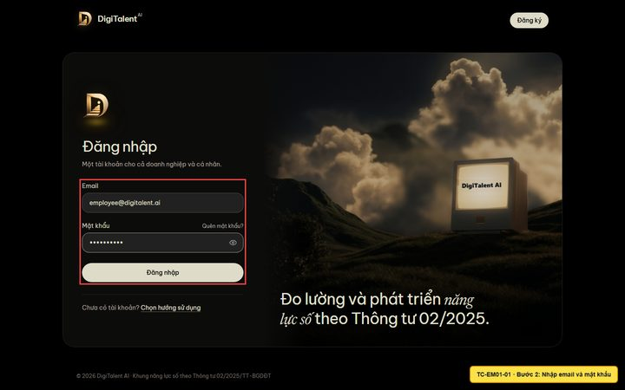
TC-EM01-01 | 3 | Bấm 'Đăng nhập' |  | Chuyển đến /enterprise/me, tiêu đề 'Bảng phát triển của tôi' | Hiển thị tiêu đề 'Bảng phát triển của tôi' — URL /enterprise/me | Pass | /enterprise/me | TC-EM01-01_B03.png | 
TC-EM01-01 | 4 | Kiểm tra 4 chỉ số tổng quan |  | Thấy: năng lực đạt chuẩn, mức đáp ứng chuẩn vị trí, nhiệm vụ cần làm, chứng nhận còn hiệu lực | NĂNG LỰC ĐẠT CHUẨN 6 / 21 Mức hiện tại TB: Cơ bản · yêu cầu TB 1.9 MỨC ĐÁP ỨNG CHUẨN VỊ TRÍ 62.03% Xem khoảng trống (15) → NHIỆM VỤ CẦN LÀM 2 0 đang chờ chấm CHỨNG NHẬN CÒN HIỆU LỰC 1 Xem thành tựu → | Pass | /enterprise/me | TC-EM01-01_B04.png | 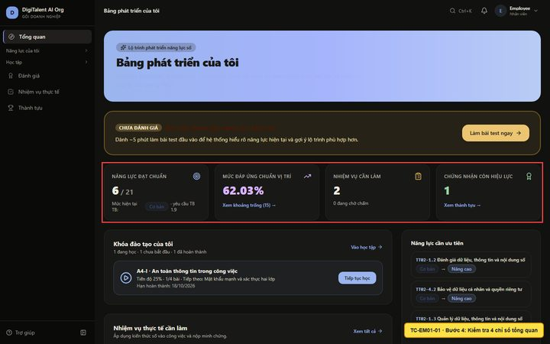
TC-EM01-01 | 5 | Kiểm tra khối "Khóa đào tạo của tôi" |  | Khóa A4-I đang học, có nút Tiếp tục học | A4-I · An toàn thông tin trong công việc Tiến độ 25% · 1/4 bài · Tiếp theo: Mật khẩu mạnh và xác thực hai lớp Hạn hoàn thành: 18/10/2026 | Pass | /enterprise/me | TC-EM01-01_B05.png | 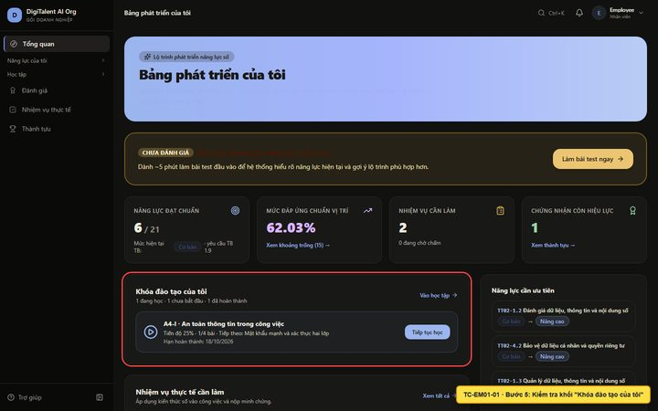
TC-EM02-01 | 1 | Mở menu Năng lực của tôi → 'Hồ sơ năng lực' |  | Mở trang hồ sơ năng lực | Hiển thị tiêu đề 'Hồ sơ năng lực của tôi' — URL /enterprise/me/competency | Pass | /enterprise/me/competency | TC-EM02-01_B01.png | 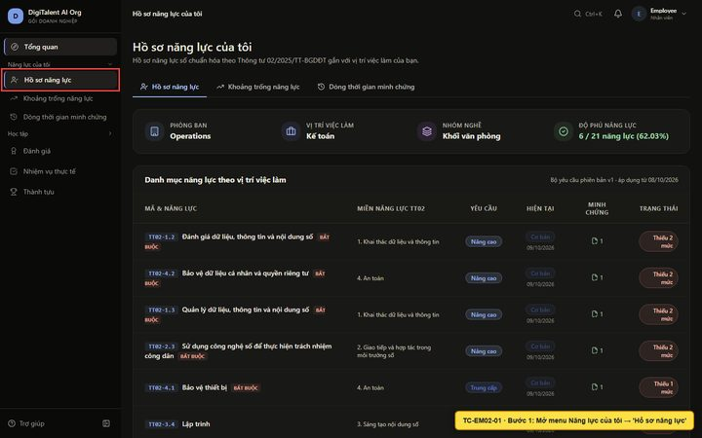
TC-EM02-01 | 2 | Kiểm tra danh sách năng lực |  | Mỗi dòng có mã năng lực TT02, mức hiện tại, mức yêu cầu | Có các dòng năng lực TT02-1.1 … với mức hiện tại/yêu cầu | Pass | /enterprise/me/competency | TC-EM02-01_B02.png | 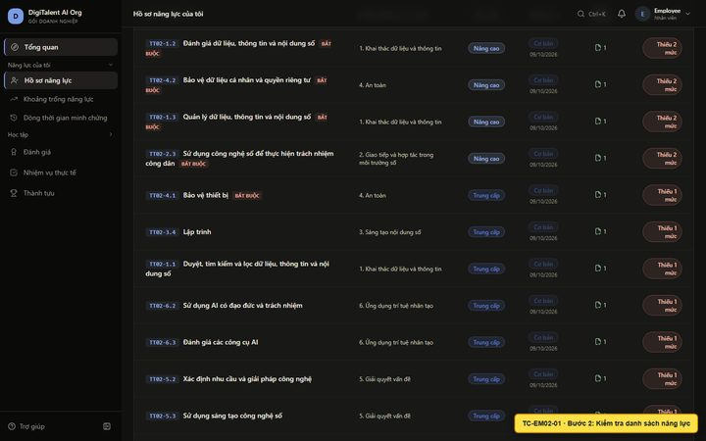
TC-EM03-01 | 1 | Mở menu 'Khoảng trống năng lực' |  | Hiển thị tổng hợp khoảng trống | Hiển thị tiêu đề Khoảng trống năng lực của tôi (Skill Gap) | Pass | /enterprise/me/skill-gap | TC-EM03-01_B01.png | 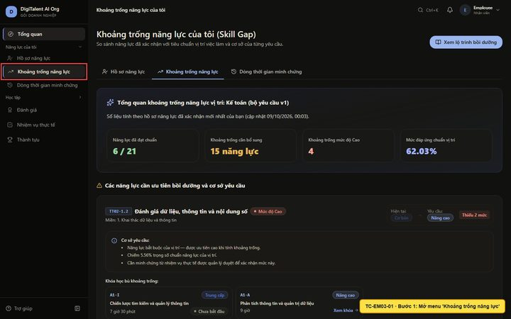
TC-EM03-01 | 2 | Kiểm tra khóa học gợi ý cho năng lực còn thiếu |  | Năng lực thiếu có khóa học gợi ý (mức cao hơn mức hiện tại) | Gợi ý: A1-I Trung cấp Chiến lược tìm kiếm và quản lý thông tin 7 giờ 30 phút Chưa bắt đầu | Pass | /enterprise/me/skill-gap | TC-EM03-01_B02.png | 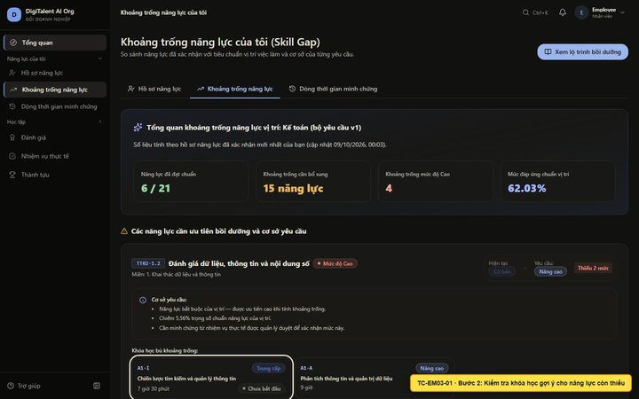
TC-EM03-01 | 3 | Bấm vào khóa học được gợi ý |  | Mở trang chi tiết khóa học tương ứng | Mở /enterprise/me/courses/7f0c9e98-9c7d-4ae9-938c-e1916162b29b — Chiến lược tìm kiếm và quản lý thông tin | Pass | /enterprise/me/courses/7f0c9e98-9c7d-4ae9-938c-e1916162b29b | TC-EM03-01_B03.png | 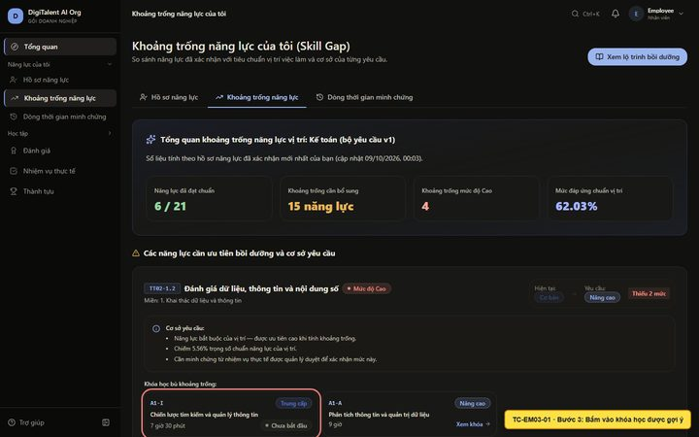
TC-EM04-01 | 1 | Mở menu 'Dòng thời gian minh chứng' |  | Hiển thị toàn bộ minh chứng mới nhất trước | Hiển thị tiêu đề 'Dòng thời gian minh chứng' — URL /enterprise/me/evidence | Pass | /enterprise/me/evidence | TC-EM04-01_B01.png | 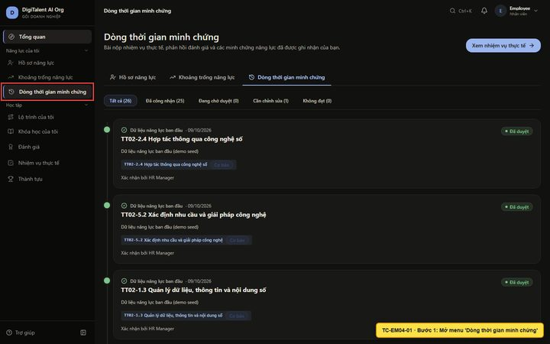
TC-EM04-01 | 2 | Bấm tab 'Cần chỉnh sửa' | Tab Cần chỉnh sửa | Chỉ còn bài "Chuẩn hóa quy trình lưu trữ hóa đơn điện tử" | Chỉ hiện bài cần chỉnh sửa; bài đã duyệt bị ẩn | Pass | /enterprise/me/evidence | TC-EM04-01_B02.png | 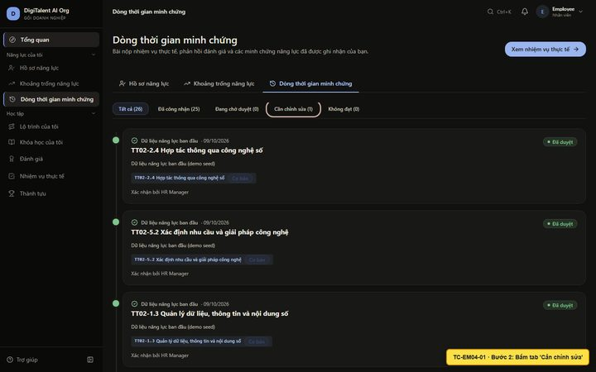
TC-EM05-01 | 1 | Mở menu Học tập → 'Lộ trình của tôi' |  | Hiển thị các chặng: đã hoàn thành, đang học, được đề xuất | Hiển thị tiêu đề 'Lộ trình học tập của tôi' — URL /enterprise/me/learning-path | Pass | /enterprise/me/learning-path | TC-EM05-01_B01.png | 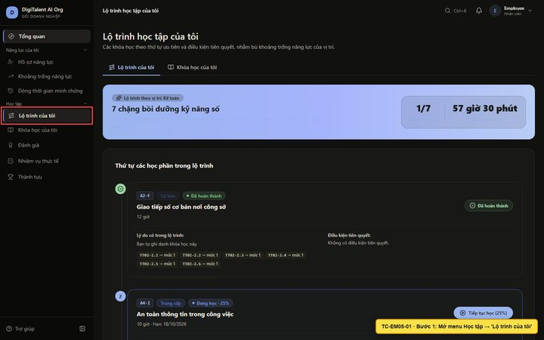
TC-EM05-01 | 2 | Xem lý do khóa học được đề xuất |  | Mỗi khóa đề xuất có lý do (năng lực nào được bù) và điều kiện tiên quyết | Gợi ý để bù khoảng trống năng lực: TT02-2.3 Sử dụng công nghệ số để thực hiện trách nhiệm công dân (Cơ bản → Trung cấp); TT02-2.2 Chia sẻ thông tin và nội dung thông qua công nghệ số (Cơ bản → Trung cấp); TT02-2.4 Hợp tá | Pass | /enterprise/me/learning-path | TC-EM05-01_B02.png | 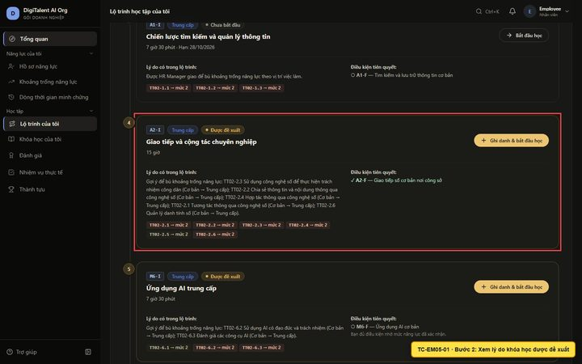
TC-EM05-01 | 3 | Bấm 'Ghi danh & bắt đầu học' |  | Thông báo đã ghi danh, mở trang chi tiết khóa học | Mở /enterprise/me/courses/baef226f-fa99-42a1-90f3-167ffd254ba8 — Giao tiếp và cộng tác chuyên nghiệp | Pass | /enterprise/me/courses/baef226f-fa99-42a1-90f3-167ffd254ba8 | TC-EM05-01_B03.png | 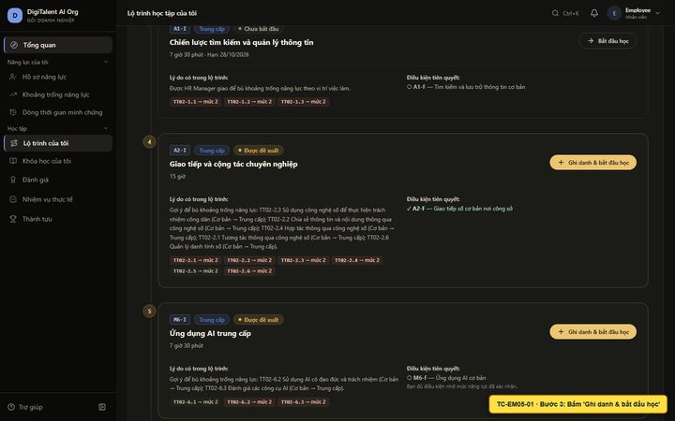
TC-EM06-01 | 1 | Mở menu Học tập → 'Khóa học của tôi' |  | Hiển thị các khóa đã ghi danh | Hiển thị tiêu đề 'Khóa học của tôi' — URL /enterprise/me/courses | Pass | /enterprise/me/courses | TC-EM06-01_B01.png | 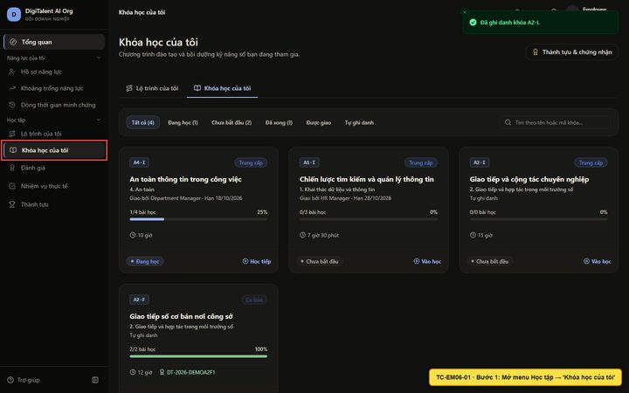
TC-EM06-01 | 2 | Gõ "A1" vào ô tìm kiếm | A1 | Chỉ còn khóa A1-I "Chiến lược tìm kiếm và quản lý thông tin" | Chỉ còn khóa A1-I | Pass | /enterprise/me/courses | TC-EM06-01_B02.png | 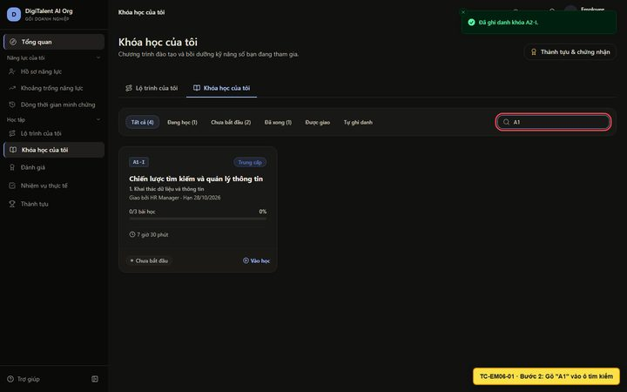
TC-EM06-01 | 3 | Xóa từ khóa, bấm tab 'Đã xong' | Tab Đã xong | Chỉ còn khóa A2-F đã hoàn thành | Hiện khóa A2-F đã hoàn thành | Pass | /enterprise/me/courses | TC-EM06-01_B03.png | 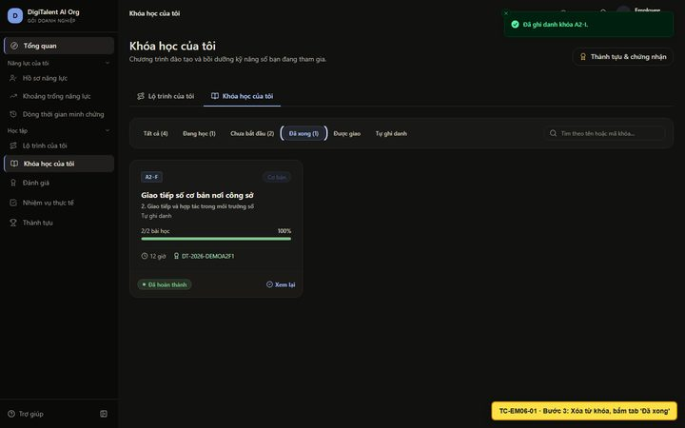
TC-EM07-01 | 1 | Bấm tab 'Tất cả' |  | Hiện lại toàn bộ khóa học, gồm khóa A4-I đang học | Hiện khóa A4-I đang học 25% | Pass | /enterprise/me/courses | TC-EM07-01_B01.png | 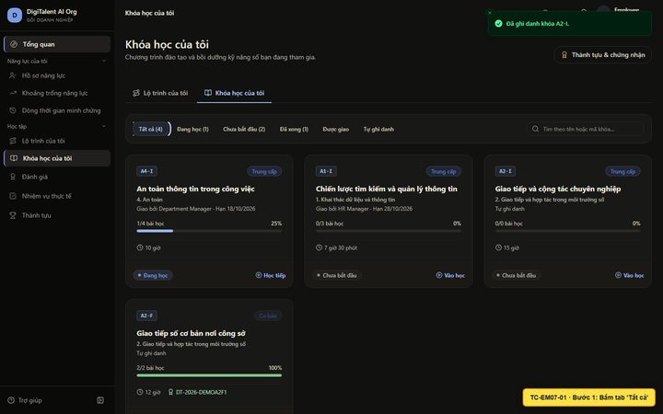
TC-EM07-01 | 2 | Bấm 'Học tiếp' trên thẻ khóa A4-I | A4-I | Mở trang chi tiết khóa A4-I | Mở /enterprise/me/courses/03b96232-494a-452a-815b-92a1c2d02c52 | Pass | /enterprise/me/courses/03b96232-494a-452a-815b-92a1c2d02c52 | TC-EM07-01_B02.png | 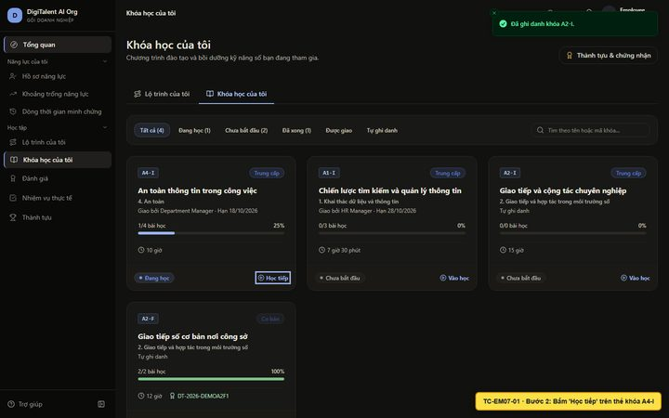
TC-EM07-01 | 3 | Kiểm tra tiến độ và danh sách bài học |  | Thanh tiến độ và bài đã học / chưa học | Tiến độ (1/4 bài) | Pass | /enterprise/me/courses/03b96232-494a-452a-815b-92a1c2d02c52 | TC-EM07-01_B03.png | 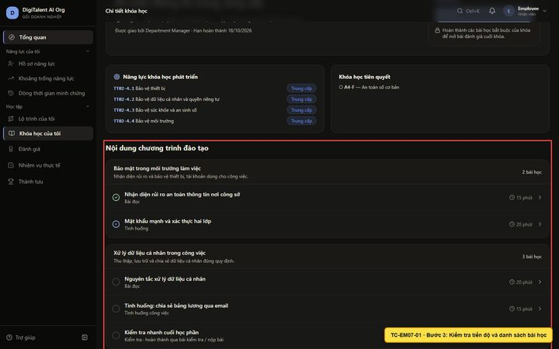
TC-EM07-01 | 4 | Kiểm tra bài đánh giá cuối khóa |  | Bài cuối khóa ở trạng thái "Chưa mở" cho tới khi học xong | Bài đánh giá của khóa học Kiểm tra nhanh Có thể làm Kiểm tra nhanh: An toàn thông tin 4 câu · đạt từ 60% Cuối khóa Chưa mở Đánh giá cuối khóa A4-I: An toàn thông tin trong công việc 6 câu · đạt từ 70% · 15 phút | Pass | /enterprise/me/courses/03b96232-494a-452a-815b-92a1c2d02c52 | TC-EM07-01_B04.png | 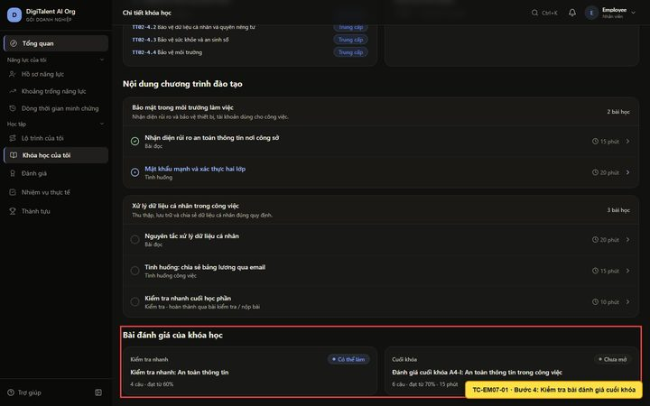
TC-EM08-01 | 1 | Bấm 'Tiếp tục bài học' |  | Mở bài 'Mật khẩu mạnh và xác thực hai lớp' | Hiển thị tiêu đề 'Mật khẩu mạnh và xác thực hai lớp' — URL /enterprise/me/courses/03b96232-494a-452a-815b-92a1c2d02c52/lessons/3d7b5575-f723-4c01-a9ed-59d12498d800 | Pass | /enterprise/me/courses/03b96232-494a-452a-815b-92a1c2d02c52/lessons/3d7b5575-f723-4c01-a9ed-59d12498d800 | TC-EM08-01_B01.png | 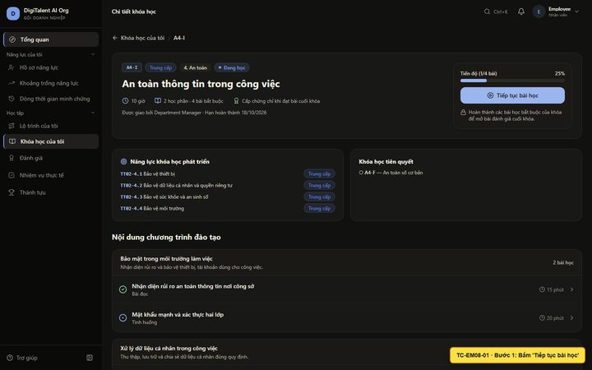
TC-EM08-01 | 2 | Xem nội dung và vị trí bài trong khóa |  | Hiện "Bài x/y · Khóa n%" và nội dung bài | Bài 2/5 · Khóa 25% | Pass | /enterprise/me/courses/03b96232-494a-452a-815b-92a1c2d02c52/lessons/3d7b5575-f723-4c01-a9ed-59d12498d800 | TC-EM08-01_B02.png | 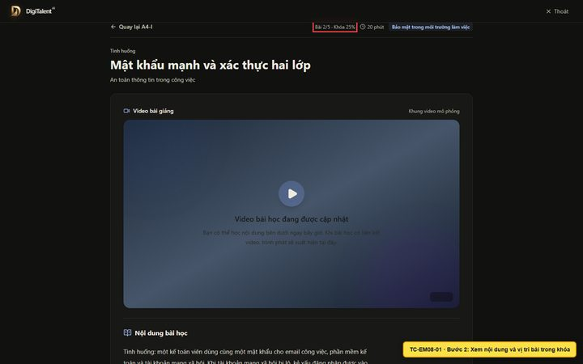
TC-EM08-01 | 3 | Bấm 'Hoàn thành & sang bài tiếp theo' |  | Thông báo 'Đã ghi nhận hoàn thành bài học!' và mở bài kế tiếp | Đã chuyển sang bài: Nguyên tắc xử lý dữ liệu cá nhân | Pass | /enterprise/me/courses/03b96232-494a-452a-815b-92a1c2d02c52/lessons/f08ff6da-c687-4300-8b73-218b7280e34e | TC-EM08-01_B03.png | 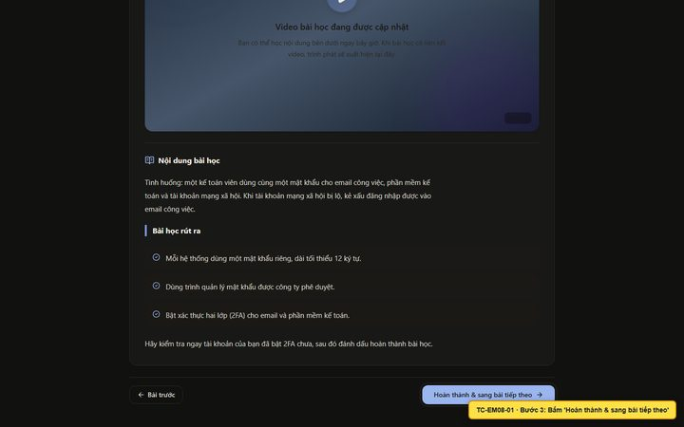
TC-EM08-01 | 4 | Bấm 'Thoát' để rời chế độ học tập trung |  | Quay về giao diện có menu bên trái | Quay về /enterprise/me | Pass | /enterprise/me | TC-EM08-01_B04.png | 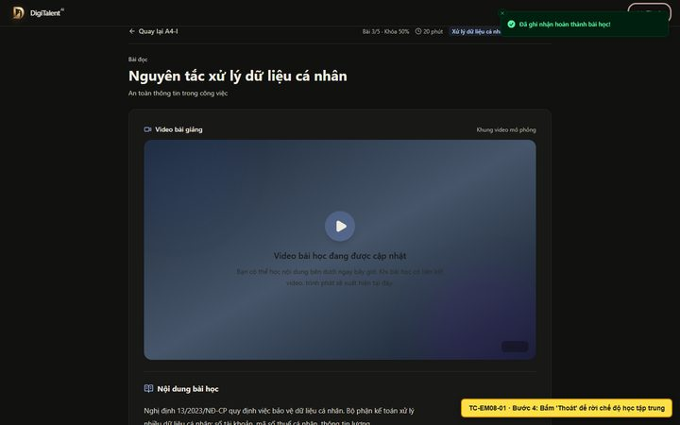
TC-EM09-01 | 1 | Mở menu 'Đánh giá' |  | Hiển thị danh sách bài đánh giá và số lượng theo trạng thái | Hiển thị tiêu đề 'Danh sách bài đánh giá năng lực' — URL /enterprise/me/assessments | Pass | /enterprise/me/assessments | TC-EM09-01_B01.png | 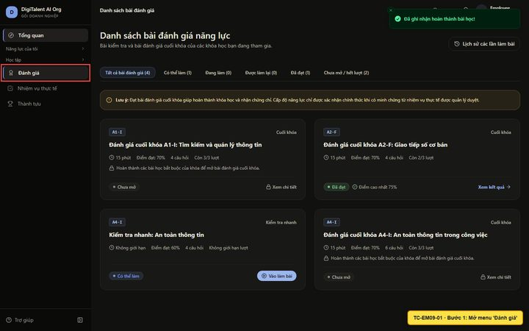
TC-EM09-01 | 2 | Bấm tab 'Có thể làm' |  | Hiện 'Kiểm tra nhanh: An toàn thông tin' | Hiện bài kiểm tra nhanh A4-I | Pass | /enterprise/me/assessments | TC-EM09-01_B02.png | 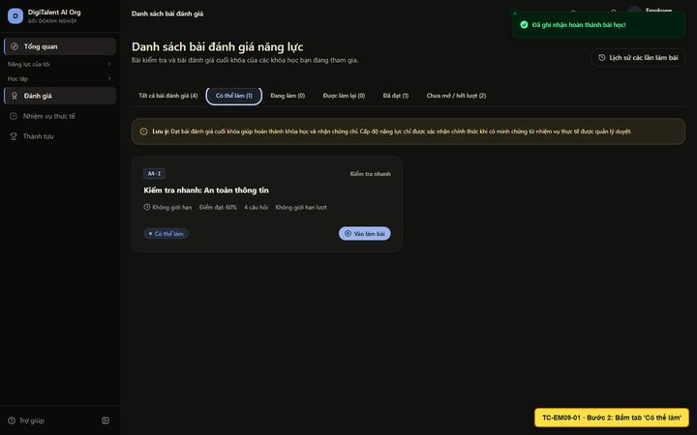
TC-EM10-01 | 1 | Bấm 'Vào làm bài' ở bài kiểm tra nhanh |  | Mở trang giới thiệu bài | Hiển thị tiêu đề 'Kiểm tra nhanh: An toàn thông tin' — URL /enterprise/me/assessments/6c5d4e7a-37b7-4117-b627-e2e2a660c289 | Pass | /enterprise/me/assessments/6c5d4e7a-37b7-4117-b627-e2e2a660c289 | TC-EM10-01_B01.png | 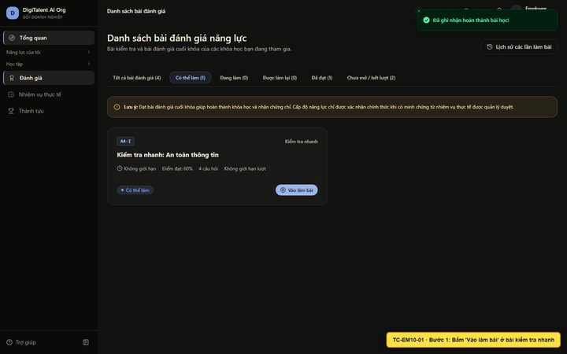
TC-EM10-01 | 2 | Đọc quy chế làm bài |  | Có quy chế: tự lưu, đếm ngược theo server, xem đáp án khi đạt/hết lượt | Quy chế hiển thị; nút Bắt đầu làm bài đang bật | Pass | /enterprise/me/assessments/6c5d4e7a-37b7-4117-b627-e2e2a660c289 | TC-EM10-01_B02.png | 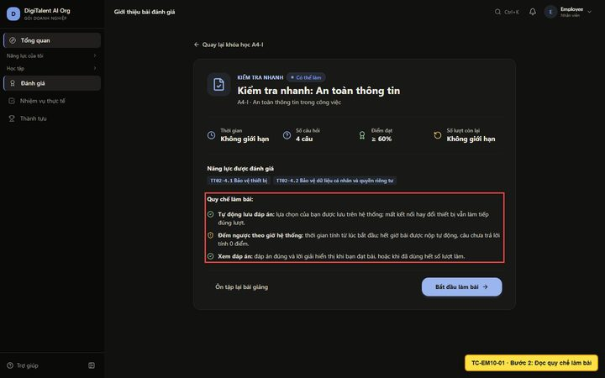
TC-EM11-01 | 1 | Bấm 'Bắt đầu làm bài' |  | Mở trang làm bài, câu 1/4 | URL /enterprise/me/assessments/6c5d4e7a-37b7-4117-b627-e2e2a660c289/attempt?attempt=7cfec30a-d5dd-4de1-b6d3-02bd0806bf11 | Pass | /enterprise/me/assessments/6c5d4e7a-37b7-4117-b627-e2e2a660c289/attempt?attempt=7cfec30a-d5dd-4de1-b6d3-02bd0806bf11 | TC-EM11-01_B01.png | 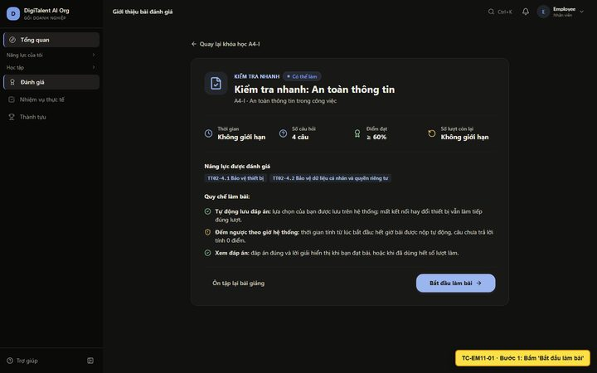
TC-EM11-01 | 2 | Chọn đáp án câu 1 và chờ tự lưu | Bật xác thực hai lớp (2FA) | Đáp án được chọn, hiện 'Đã lưu' | Hiện trạng thái "Đã lưu" sau khi chọn | Pass | /enterprise/me/assessments/6c5d4e7a-37b7-4117-b627-e2e2a660c289/attempt?attempt=7cfec30a-d5dd-4de1-b6d3-02bd0806bf11 | TC-EM11-01_B02.png | 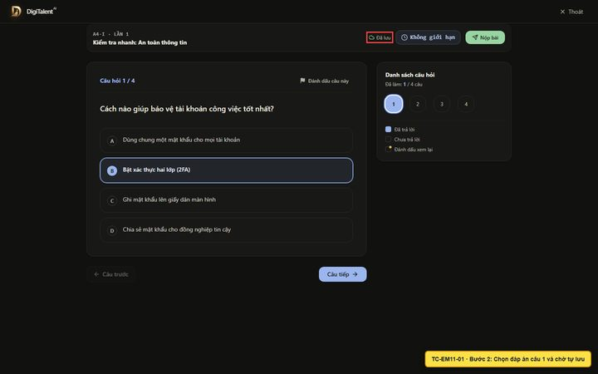
TC-EM11-01 | 3 | Tải lại trang (F5) giữa chừng |  | Đáp án câu 1 vẫn được chọn (khôi phục từ server) | Sau khi tải lại, câu 1 vẫn chọn "Bật xác thực hai lớp (2FA)" | Pass | /enterprise/me/assessments/6c5d4e7a-37b7-4117-b627-e2e2a660c289/attempt?attempt=7cfec30a-d5dd-4de1-b6d3-02bd0806bf11 | TC-EM11-01_B03.png | 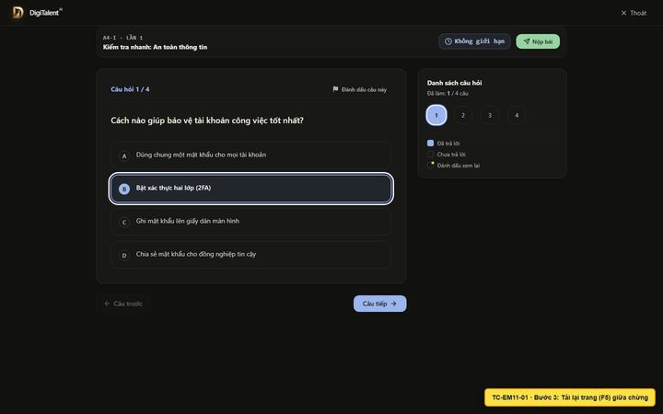
TC-EM11-01 | 4 | Trả lời câu 2 → 4 | Thông tin sức khỏe của nhân viên; Không bấm link và báo bộ phận IT; Kiểm tra cơ sở cho phép chia sẻ và mã hóa file | Bảng câu hỏi báo "Đã làm: 4 / 4 câu" | Đã làm: 4 / 4 câu | Pass | /enterprise/me/assessments/6c5d4e7a-37b7-4117-b627-e2e2a660c289/attempt?attempt=7cfec30a-d5dd-4de1-b6d3-02bd0806bf11 | TC-EM11-01_B04.png | 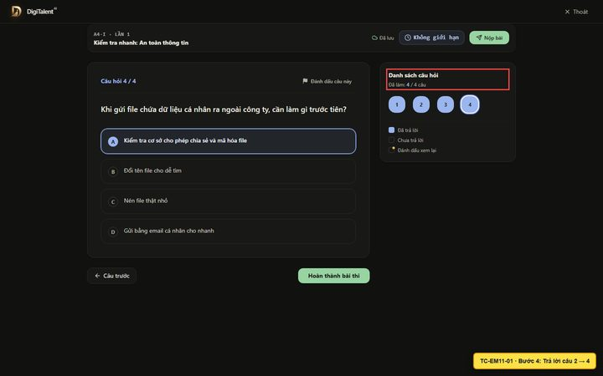
TC-EM11-01 | 5 | Bấm 'Nộp bài' |  | Hộp thoại xác nhận báo đã trả lời đủ 4/4 câu | Bạn đã trả lời đầy đủ 4/4 câu hỏi. Sẵn sàng nộp bài! | Pass | /enterprise/me/assessments/6c5d4e7a-37b7-4117-b627-e2e2a660c289/attempt?attempt=7cfec30a-d5dd-4de1-b6d3-02bd0806bf11 | TC-EM11-01_B05.png | 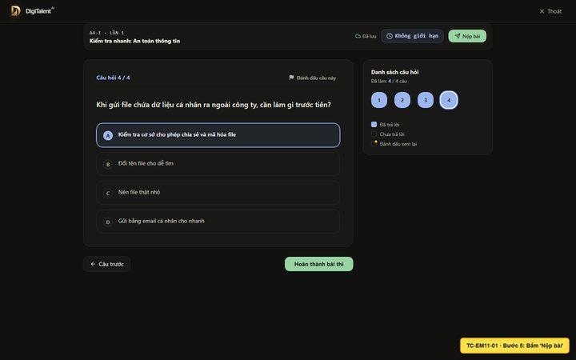
TC-EM11-01 | 6 | Bấm 'Xác nhận nộp bài' |  | Bài được chấm và chuyển sang trang kết quả | Chuyển đến /enterprise/me/assessments/6c5d4e7a-37b7-4117-b627-e2e2a660c289/result?attempt=7cfec30a-d5dd-4de1-b6d3-02bd0806bf11 | Pass | /enterprise/me/assessments/6c5d4e7a-37b7-4117-b627-e2e2a660c289/result?attempt=7cfec30a-d5dd-4de1-b6d3-02bd0806bf11 | TC-EM11-01_B06.png | 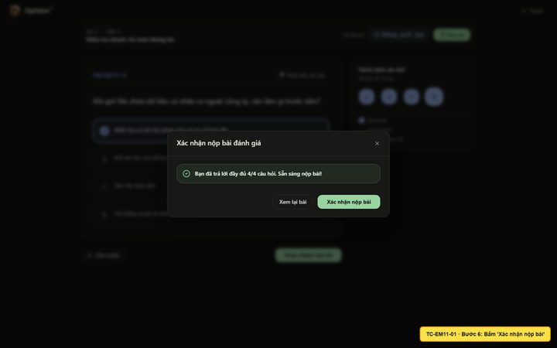
TC-EM12-01 | 1 | Kiểm tra kết quả tổng |  | Thông báo 'Chúc mừng bạn đã đạt bài đánh giá!' và điểm 100% | Đạt — 100%, 4/4 câu đúng | Pass | /enterprise/me/assessments/6c5d4e7a-37b7-4117-b627-e2e2a660c289/result?attempt=7cfec30a-d5dd-4de1-b6d3-02bd0806bf11 | TC-EM12-01_B01.png | 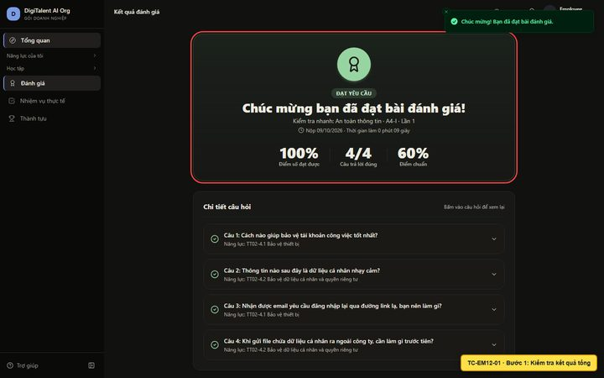
TC-EM12-01 | 2 | Bấm vào câu hỏi 1 để xem lại |  | Câu hỏi mở ra, hiện đáp án đúng và lời giải (vì đã đạt bài) | Câu 1: Cách nào giúp bảo vệ tài khoản công việc tốt nhất? Năng lực: TT02-4.1 Bảo vệ thiết bị Cách nào giúp bảo vệ tài khoản công việc tốt nhất? A Dùng chung một mật khẩu cho mọi tài khoản B Bật xác thực hai lớp (2FA) Đáp | Pass | /enterprise/me/assessments/6c5d4e7a-37b7-4117-b627-e2e2a660c289/result?attempt=7cfec30a-d5dd-4de1-b6d3-02bd0806bf11 | TC-EM12-01_B02.png | 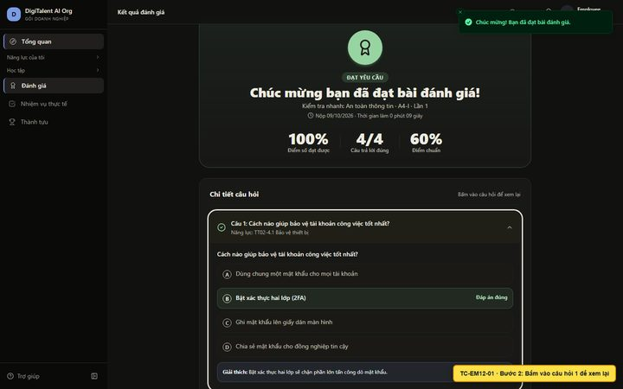
TC-EM13-01 | 1 | Mở 'Đánh giá' → 'Lịch sử các lần làm bài' |  | Hiển thị bảng lịch sử | Hiển thị tiêu đề 'Lịch sử bài đánh giá' — URL /enterprise/me/assessments/history | Pass | /enterprise/me/assessments/history | TC-EM13-01_B01.png | 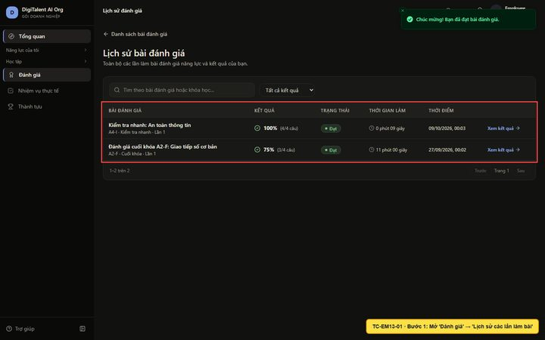
TC-EM13-01 | 2 | Chọn bộ lọc 'Chỉ bài đạt' | Chỉ bài đạt | Chỉ còn các lần làm đạt (có lần 100% vừa làm) | Kiểm tra nhanh: An toàn thông tin A4-I · Kiểm tra nhanh · Lần 1 100% (4/4 câu) Đạt 0 phút 09 giây 09/10/2026, 00:03 Xem kết quả | Pass | /enterprise/me/assessments/history | TC-EM13-01_B02.png | 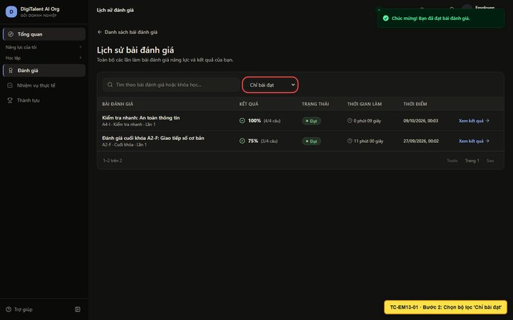
TC-EM14-01 | 1 | Mở menu 'Nhiệm vụ thực tế' |  | Hiển thị 3 nhiệm vụ với hạn nộp và trạng thái | Hiển thị tiêu đề 'Nhiệm vụ thực tế của tôi' — URL /enterprise/me/tasks | Pass | /enterprise/me/tasks | TC-EM14-01_B01.png | 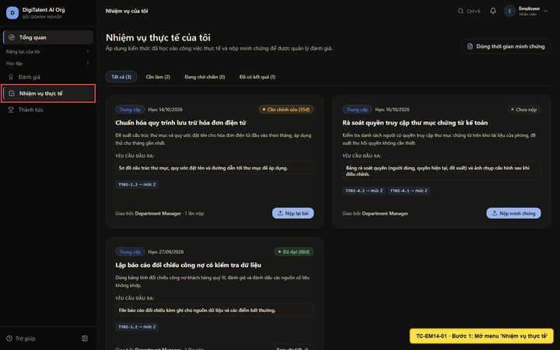
TC-EM14-01 | 2 | Bấm tab 'Cần làm' |  | Chỉ còn nhiệm vụ chưa nộp và nhiệm vụ cần chỉnh sửa | Hiện 2 nhiệm vụ cần làm; nhiệm vụ đã đạt bị ẩn | Pass | /enterprise/me/tasks | TC-EM14-01_B02.png | 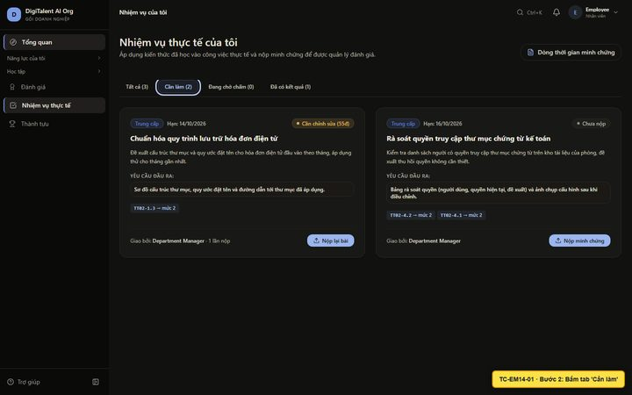
TC-EM15-01 | 1 | Bấm vào nhiệm vụ "Chuẩn hóa quy trình lưu trữ hóa đơn điện tử" |  | Mở trang chi tiết nhiệm vụ | Hiển thị tiêu đề 'Chuẩn hóa quy trình lưu trữ hóa đơn điện tử' — URL /enterprise/me/tasks/2d0c67e5-fbf2-49b2-9c19-8faed068e8f8 | Pass | /enterprise/me/tasks/2d0c67e5-fbf2-49b2-9c19-8faed068e8f8 | TC-EM15-01_B01.png | 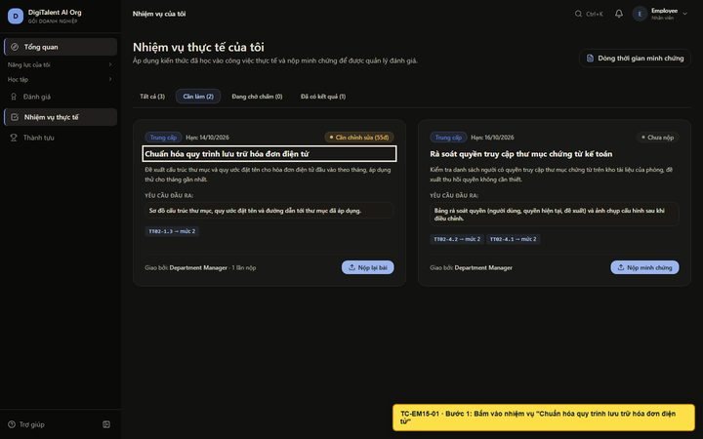
TC-EM15-01 | 2 | Xem lịch sử bài nộp và nhận xét |  | Lần 1 có trạng thái Cần chỉnh sửa và nhận xét của người chấm | Lần 1 · nộp 05/10/2026, 00:02 Cần chỉnh sửa Em đề xuất chia thư mục theo năm/tháng/nhà cung cấp và đặt tên theo mẫu NCC_SoHD_Ngay. Đã áp dụng cho hóa đơn tháng 9. https://example.com/drive/hoa-don-thang-9 Department Mana | Pass | /enterprise/me/tasks/2d0c67e5-fbf2-49b2-9c19-8faed068e8f8 | TC-EM15-01_B02.png | 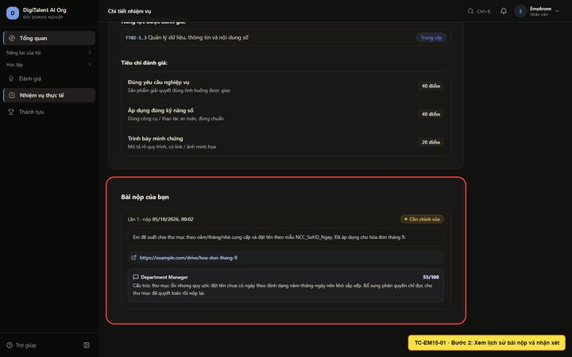
TC-EM16-01 | 1 | Bấm 'Nộp lại minh chứng' |  | Mở form nộp lại, hiện phản hồi lần trước | Form nộp lại kèm phản hồi lần trước | Pass | /enterprise/me/tasks/2d0c67e5-fbf2-49b2-9c19-8faed068e8f8/submit | TC-EM16-01_B01.png | 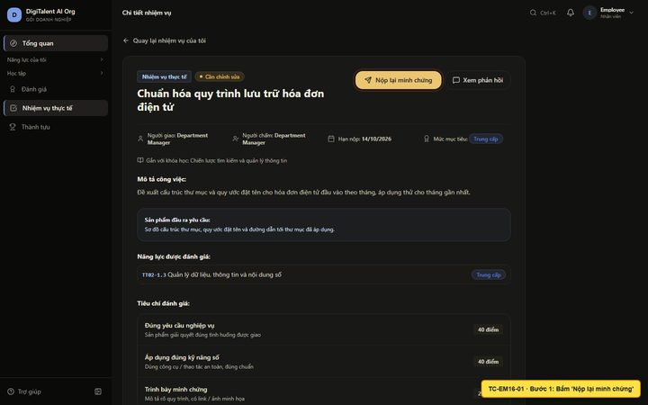
TC-EM16-01 | 2 | Nhập mô tả quá ngắn rồi bấm Gửi | Đã bổ sung | Báo lỗi 'Mô tả cần tối thiểu 20 ký tự.' | Hiện lỗi, không gửi bài | Pass | /enterprise/me/tasks/2d0c67e5-fbf2-49b2-9c19-8faed068e8f8/submit | TC-EM16-01_B02.png | 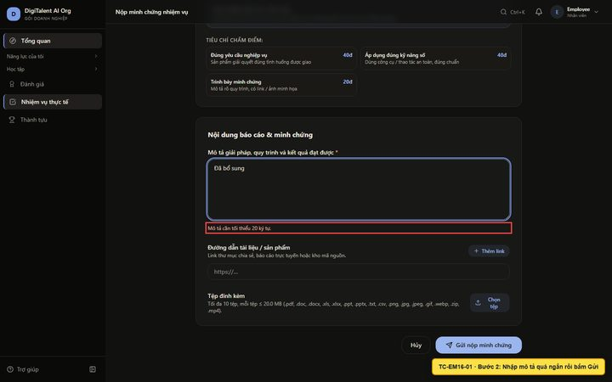
TC-EM16-01 | 3 | Chọn tệp sai định dạng virus.exe | virus.exe | Báo 'Định dạng .exe không được hỗ trợ.', tệp không được tải lên | Hiện thông báo lỗi định dạng | Pass | /enterprise/me/tasks/2d0c67e5-fbf2-49b2-9c19-8faed068e8f8/submit | TC-EM16-01_B03.png | 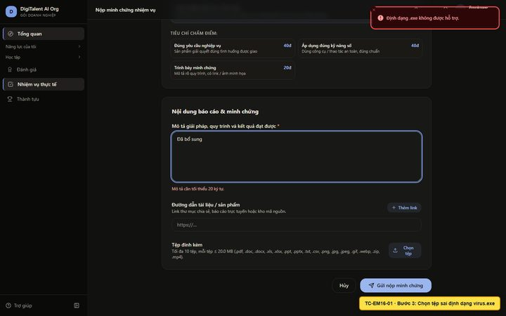
TC-EM16-01 | 4 | Nhập mô tả đầy đủ, link và tải tệp PDF | Mô tả ≥ 20 ký tự; link https://drive.example.com/hoa-don-v2; tệp PDF | Tệp PDF xuất hiện trong danh sách tệp đính kèm | Tệp đã tải lên và hiện trong danh sách | Pass | /enterprise/me/tasks/2d0c67e5-fbf2-49b2-9c19-8faed068e8f8/submit | TC-EM16-01_B04.png | 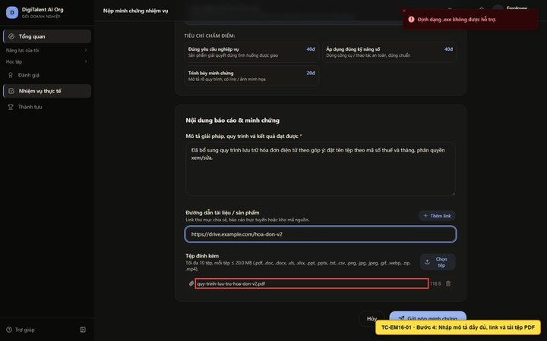
TC-EM16-01 | 5 | Bấm 'Gửi nộp minh chứng' |  | Thông báo nộp thành công (lần 2), nhiệm vụ chuyển 'Đang chờ chấm' | Quay lại chi tiết nhiệm vụ, trạng thái: Đang chờ chấm | Pass | /enterprise/me/tasks/2d0c67e5-fbf2-49b2-9c19-8faed068e8f8 | TC-EM16-01_B05.png | 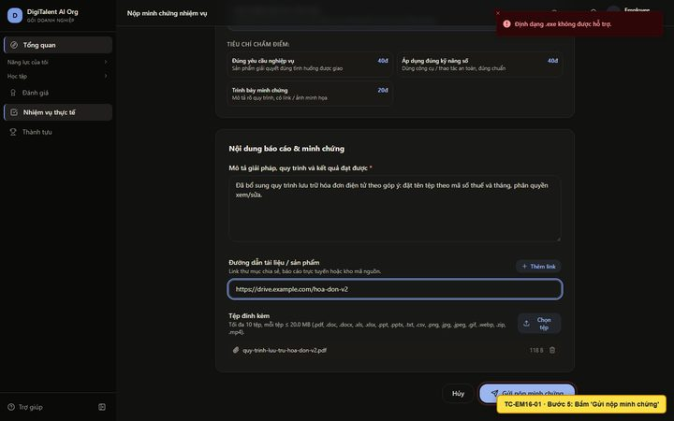
TC-EM17-01 | 1 | Mở 'Nhiệm vụ thực tế' → tab 'Đã có kết quả' |  | Hiện nhiệm vụ đã có kết quả | Hiện nhiệm vụ đã đạt | Pass | /enterprise/me/tasks | TC-EM17-01_B01.png | 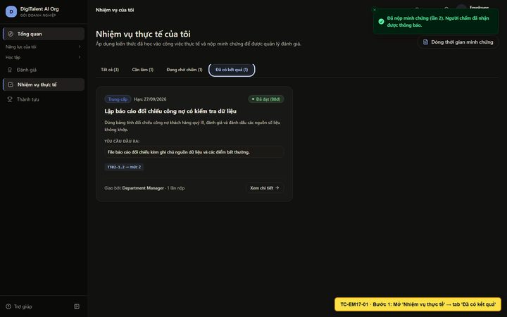
TC-EM17-01 | 2 | Mở nhiệm vụ đã đạt |  | Mở trang chi tiết nhiệm vụ | Hiển thị tiêu đề 'Lập báo cáo đối chiếu công nợ có kiểm tra dữ liệu' — URL /enterprise/me/tasks/d2fac42d-8ca8-49b5-8934-a9fea401815f | Pass | /enterprise/me/tasks/d2fac42d-8ca8-49b5-8934-a9fea401815f | TC-EM17-01_B02.png | 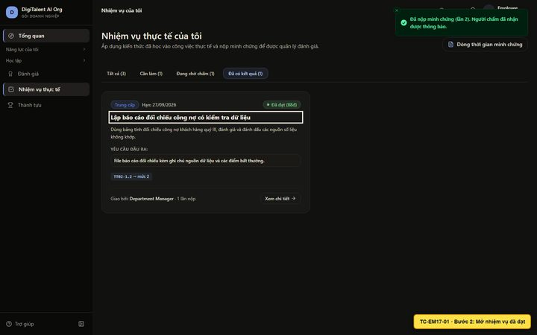
TC-EM17-01 | 3 | Bấm 'Xem phản hồi' |  | Hiện 'Đã duyệt đạt yêu cầu', điểm và nhận xét | Đã duyệt đạt yêu cầu — điểm 88 / 100đ | Pass | /enterprise/me/tasks/d2fac42d-8ca8-49b5-8934-a9fea401815f/feedback | TC-EM17-01_B03.png | 
TC-EM17-01 | 4 | Xem nhận xét của người đánh giá |  | Có nhận xét chi tiết và minh chứng đã được đánh giá | Nhận xét của người đánh giá Đối chiếu chính xác, ghi chú nguồn dữ liệu rõ ràng. Cần thêm 1 nhiệm vụ cùng năng lực để xác nhận mức Trung cấp. | Pass | /enterprise/me/tasks/d2fac42d-8ca8-49b5-8934-a9fea401815f/feedback | TC-EM17-01_B04.png | 
TC-EM18-01 | 1 | Mở menu 'Thành tựu' |  | Hiện thống kê và chứng chỉ DT-… | Hiển thị tiêu đề 'Chứng nhận & thành tựu của tôi' — URL /enterprise/me/achievements | Pass | /enterprise/me/achievements | TC-EM18-01_B01.png | 
TC-EM18-01 | 2 | Bấm 'Sao chép mã' trên chứng chỉ |  | Thông báo 'Đã sao chép mã chứng chỉ DT-…' | Đã sao chép mã chứng chỉ DT-2026-DEMOA2F1. | Pass | /enterprise/me/achievements | TC-EM18-01_B02.png | 
TC-EM18-01 | 3 | Xem các mốc gần đây |  | Có mốc nhận chứng chỉ và hoàn thành khóa | Nhận chứng chỉ DT-2026-DEMOA2F1 | Pass | /enterprise/me/achievements | TC-EM18-01_B03.png | 
TC-SEC-01 | 1 | Mở thẳng /enterprise/me/tasks khi chưa đăng nhập | /enterprise/me/tasks | Chuyển về /login | URL sau khi mở: /login?returnTo=%2Fenterprise%2Fme%2Ftasks | Pass | /login?returnTo=%2Fenterprise%2Fme%2Ftasks | TC-SEC-01_B01.png | 
TC-SEC-02 | 1 | Đăng nhập bằng manager@ | manager@digitalent.ai / Admin@1234 | Vào không gian của quản lý | Đăng nhập xong, URL /enterprise/team | Pass | /enterprise/team | TC-SEC-02_B01.png | 
TC-SEC-02 | 2 | Mở URL nhiệm vụ của employee@ | /enterprise/me/tasks/e1a6c2e8-6c8b-462b-ae30-3cff21080eb1 | Hiện 'Không tìm thấy nhiệm vụ', không lộ dữ liệu | Hiện thông báo không tìm thấy; không hiển thị nội dung nhiệm vụ | Pass | /enterprise/me/tasks/e1a6c2e8-6c8b-462b-ae30-3cff21080eb1 | TC-SEC-02_B02.png | 

